상품제안서
해피메모잇 강아지(주문제작형) | 상품코드: S38745

 |  |  |  |  |  |  | 02-713-8555 | www.synergygift.co.kr
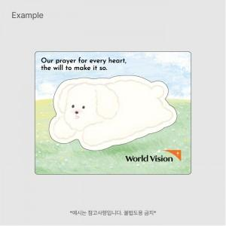

【상세/제작정보】 | <p><span style="font-size: 14pt;">※ 간지 풀칼라인쇄, 내지 기성 출고 됩니다.</span></p><p>&nbsp;</p><p><span style="font-size: 14pt;">※ 기본수량 미만 발주 진행시 별도 문의 바랍니다.</span></p><p><span style="font-size: 14pt;">※ 운임비 별도 발생 됩니다.</span>&nbsp;</p>

【인쇄/포장옵션】 | 간지-풀칼라 / OPP(비닐)

【공급단가】 | 수량 | 300~ | 1,000~ | 3,000~ | 10,000~ | 20,000~
*VAT별도 | 단가 | 910원 | 675원 | 535원 | 456원 | 448원

【상품 URL】 | https://www.synergygift.co.kr:443/src/goods_detail.php?gdno=38745

